Накладная-№3
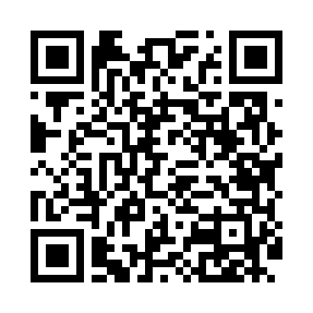
Номер товарно-транспортной накладной: |  |  | Торговый представитель: Kamol aka
Поставщик: Toshkent falcon fly 2 |  |  | Телефон торгового представителя: +998979626299
Дата отгрузки: 05.11.2025 |  |  | Контрагент: Dona zakass
Дата консигнации: |  |  | Адрес:
Доставщик: |  |  | Телефон:
Телефон доставщика:
Время заказа: 05.11.2025 08:36:53
№ | Штрих-код | Название товаров (работ,услуг) | Количество | Количество в кейсе | Цена | Сумма
 |  |  | 88 |  |  | 190.75
1 | 6972557918821 | Швабра для мытья пола 956-882 DB-83-156 | 5 | 5 шт. | 2.30 | 11.50
2 | 6972557918852 | Швабра для мытья пола 956-885 DB-83-157 | 5 | 5 шт. | 2.50 | 12.50
3 | 6954569525458 | Швабра для мытья пола 862 DB-83-131 | 5 | 5 шт. | 2.10 | 10.50
4 | 6938397012020 | Швабра для мытья пола 739-5053 DB-83-170 | 5 | 5 шт. | 2.20 | 11
5 | 6950024760036 | Ложка столовая 102-86 | 10 | 10 шт. | 0.50 | 5
6 | None | Ложка, DB-92-21 | 15 | 15 шт. | 0.50 | 7.50
7 | 2010883199133 | Кошик Арзон роза 10 пс HS-78-16 | 15 | 15 шт. | 0.73 | 10.95
8 | 6805019698729 | Коврик для ванны, 43×75 см, DB-98-72 | 5 | 5 шт. | 2.30 | 11.50
9 | 6805019698668 | Коврики напольные для ванной комнаты 39*70 DB -98-66 | 5 | 5 шт. | 2.30 | 11.50
10 | 6805019698743 | Коврик для ванны, 54×85 см, DB-98-74 | 5 | 5 шт. | 4.40 | 22
11 | 6805019698736 | Коврик для ванны, 44×75 см, DB-98-73 | 5 | 5 шт. | 3.20 | 16
12 | 6920240023697 | Напольный коврик для ванной комнаты с цветочн ым узором 60*90CM XP-23-69 | 4 | 4 шт. | 8.10 | 32.40
13 | 6920240023314 | Ҳаммом учун коврик 50*80CM XP-23-31 | 4 | 4 шт. | 7.10 | 28.40
Итого: 190.75$|->UZS: 2,384,375.00

